2021_03_data
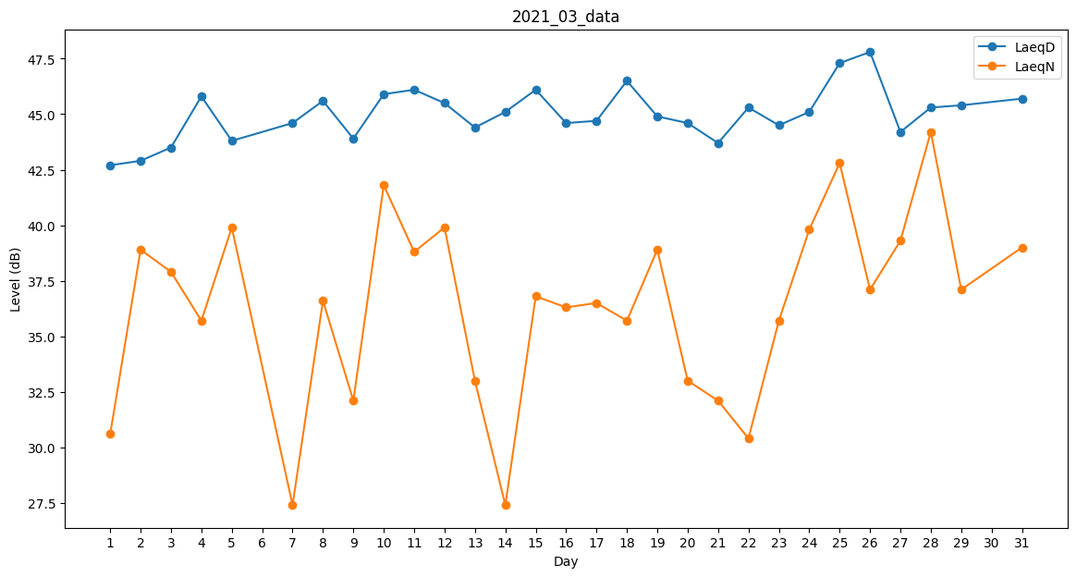
Day | LaeqD | LaeqN
1 | 42.7 | 30.6
2 | 42.9 | 38.9
3 | 43.5 | 37.9
4 | 45.8 | 35.7
5 | 43.8 | 39.9
6 | 44.2 | 0
7 | 44.6 | 27.4
8 | 45.6 | 36.6
9 | 43.9 | 32.1
10 | 45.9 | 41.8
11 | 46.1 | 38.8
12 | 45.5 | 39.9
13 | 44.4 | 33
14 | 45.1 | 27.4
15 | 46.1 | 36.8
16 | 44.6 | 36.3
17 | 44.7 | 36.5
18 | 46.5 | 35.7
19 | 44.9 | 38.9
20 | 44.6 | 33
21 | 43.7 | 32.1
22 | 45.3 | 30.4
23 | 44.5 | 35.7
24 | 45.1 | 39.8
25 | 47.3 | 42.8
26 | 47.8 | 37.1
27 | 44.2 | 39.3
28 | 45.3 | 44.2
29 | 45.4 | 37.1
30 | 44.3 | 0
31 | 45.7 | 39

